LAF1
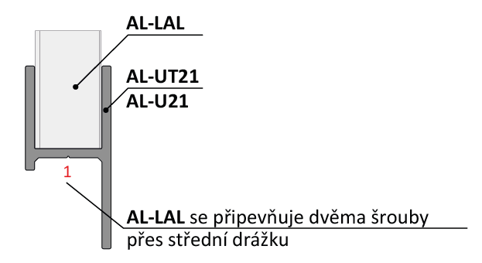
Doplňte hodnoty
Pre vypočítanie rozostupov dier pre montáž lamiel doplníme do tabuľky "výšku UT profilu" a požadovaný počet lamiel v "U" alebo "UT" profile.
Po zadaní hodnôt vidíme v tabuľke vypočítané hodnoty rozstupov dier a prekrytia lamiel [mm].
Pri výplni AL-LAL pre značenie otvorov a uchytenie lamiel na profily AL-U21 a AL-UT21 použijeme strednú drážku, na ktorú značíme diery podľa hodnôt z tabuľky na zvolený počet lamiel a výšku profilov AL-U21 a AL-UT21
Z tabuľky vyberieme vypočítané hodnoty zo stĺpca "Drážka" a postupne podľa hodnôt značíme diery v príslušnej drážke až po poslednú lamelu. Diery značíme od začiatku "U" alebo "UT" profilu.
Pri montáži lamiel AL-LAL nie je potrebné počas značenia dier rozlišovať pravý a ľavý "U" a "UT" profil.
 |  | 2000
Výška "UT" profilu | [mm]
Počet lamiel | [ks ] | 19

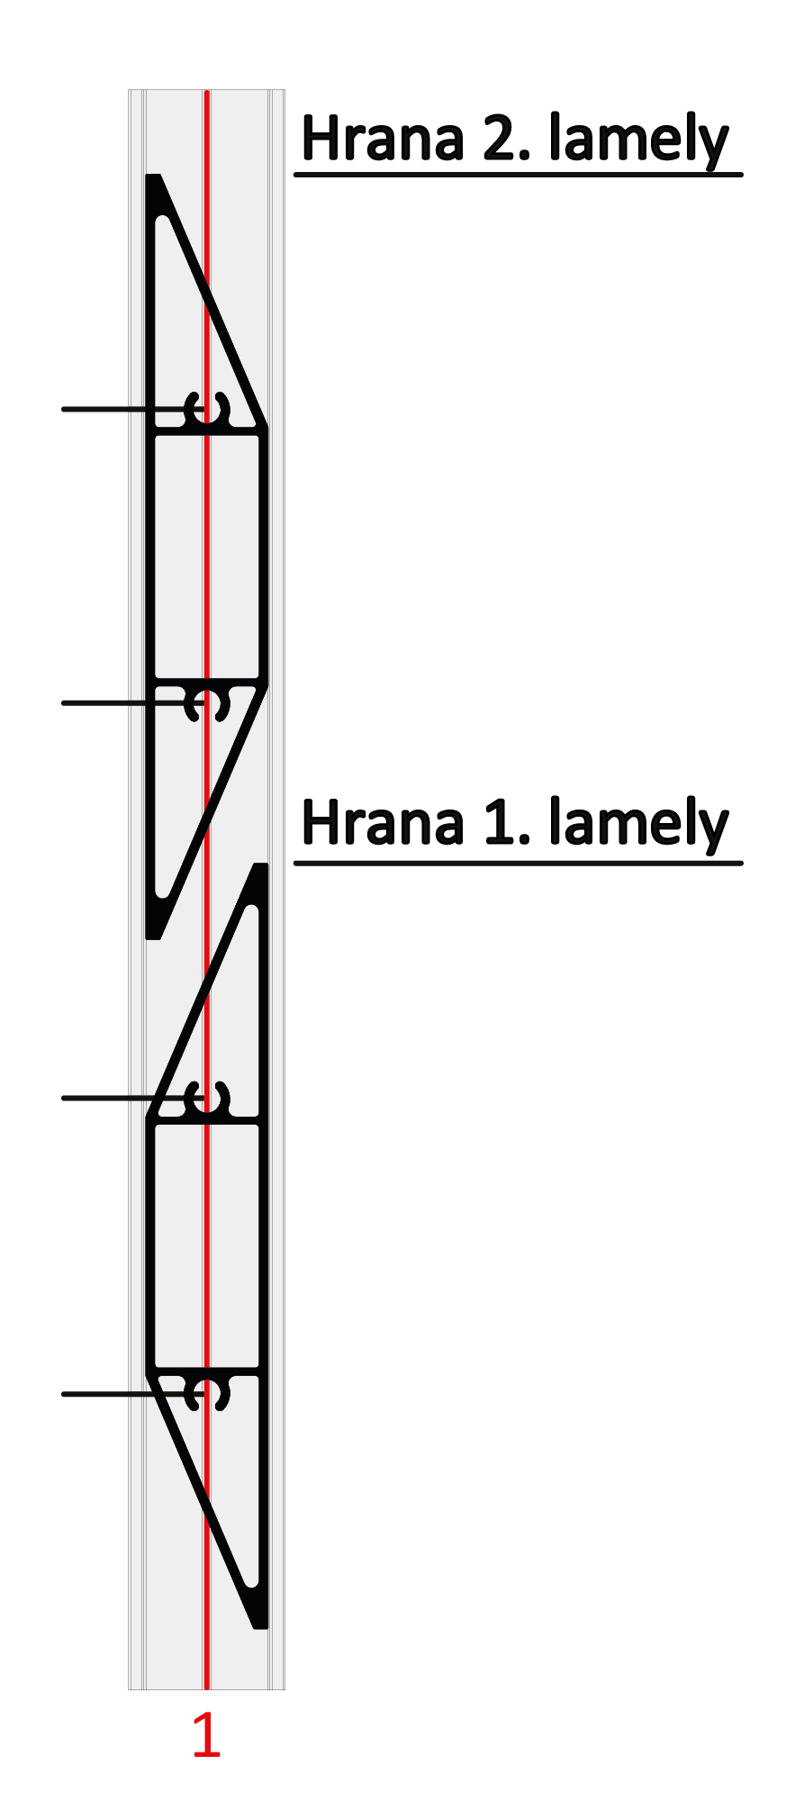

 | Diery v drážkach

Lamela | Drážka 1(mm) | Drážka 1(mm)
1 | 31 | 69
2 | 136 | 175
3 | 242 | 280 | 175
4 | 347 | 386
5 | 453 | 491 |  |  | Kód |  | Kód
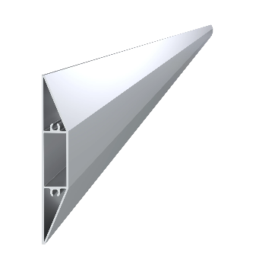
6 | 559 | 597 |  |  | AL-UT21-6 | AL-U21-6 | AL-LAL
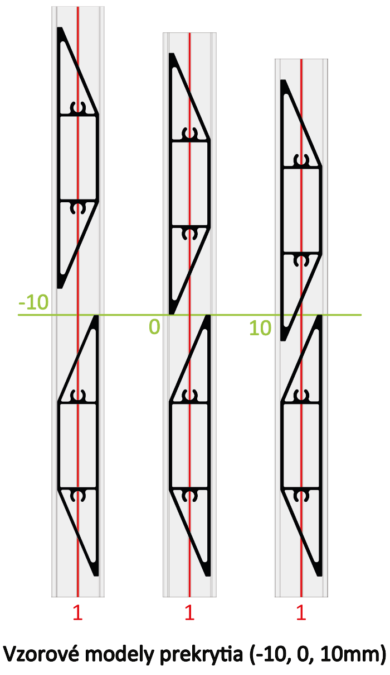
7 | 664 | 703
8 | 770 | 808
9 | 875 | 914 | 136
10 | 981 | 1019
11 | 1086 | 1125
12 | 1192 | 1230
13 | 1297 | 1336
14 | 1403 | 1441 |  |  | Dĺžka (výška) |  | Počet
15 | 1509 | 1547 | 69 |  | 2000mm |  | 19ks
16 | 1614 | 1653
17 | 1720 | 1758
18 | 1825 | 1864
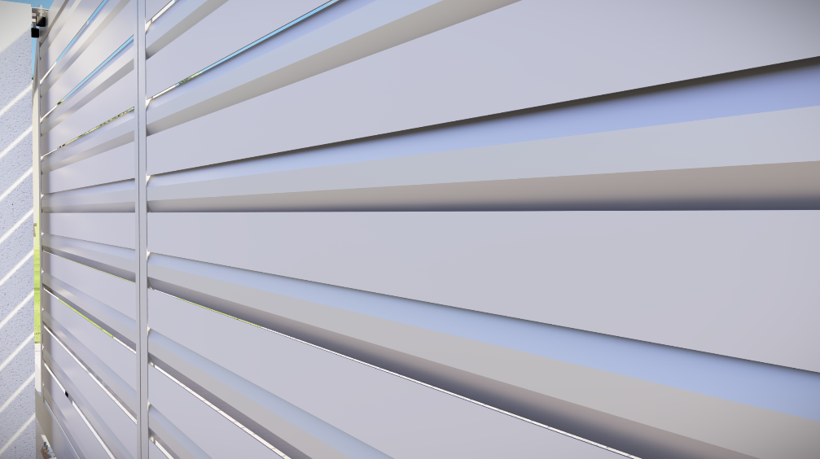
19 | 1931 | 1969
20 | 2036 | 2075 |  |  | Kód
Reálne (vypočítané) prekrytie
21 | 2142 | 2180 | 31 |  | Pre „UT“ profil | Pre „U“ profil
22 | 2247 | 2286 |  |  | E1-3S4.2x19 | E1-4S4.2x19
23 | 2353 | 2391 |  | -5.6
24 | 2459 | 2497
25 | 2564 | 2603
26 | 2670 | 2708 |  | Poznámka
27 | 2775 | 2814

 |  |  |  |  | Počet
 |  |  |  |  | 76ks

